상품제안서
맞춤제작 포토 에코백 - DTP전사(폴리＆방적사) | 상품코드: S43643

 |  |  |  |  |  |  | 02-713-8555 | www.synergygift.co.kr
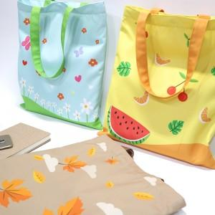 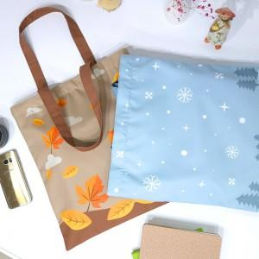 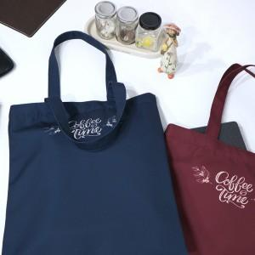

【상세/제작정보】 | <p><span style="font-size: 12pt;">가방끈은 인쇄물을 가공하여 끈형태로 가공하여 별도 컬러칩이 없이 원하는&nbsp;</span></p><p><span style="font-size: 12pt;">색상에 맞춰 자유롭게 제작 가능합니다.&nbsp;</span></p><p>&nbsp;</p>

【인쇄/포장옵션】 | DTP컬러 / OPP(비닐)

【공급단가】 | 수량 | 100~ | 300~ | 500~ | 1,000~ | 3,000~
*VAT별도 | 34*37 | 9,000원 | 8,610원 | 8,400원 | 8,100원 | 7,900원
 | 37*40 | 10,300원 | 9,840원 | 9,600원 | 9,300원 | 9,100원
 | 45*50 | 12,200원 | 11,680원 | 11,400원 | 11,100원 | 10,800원

【상품 URL】 | https://www.synergygift.co.kr:443/src/goods_detail.php?gdno=43643

